詳細クラス図
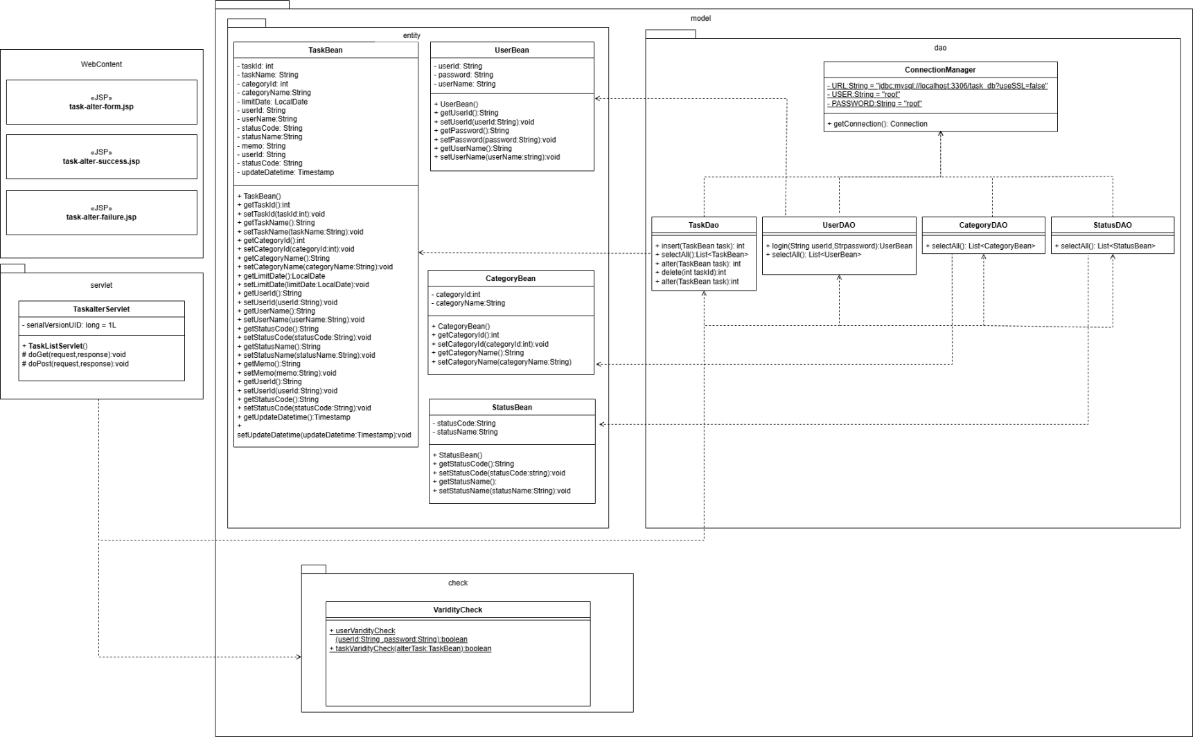
詳細クラス図 | システム名 | グループ名 | 作成日 | 担当 | 承認印
 | TaskBoy(TasBo) | チームTasBo | 2026-06-23 | 畠山

画面設計書
画面設計書 | システム名 |  | グループ名 |  | 作成日 | 担当 | 承認印
 | TaskBoy(TasBo) |  | チームTasBo |  | 2026-06-23 | 畠山

画面名称 | 編集画面
画面レイアウト
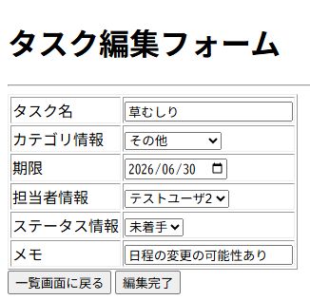

1
2
3
4
5
6
7
8

フォーム定義
action | task-alter-servlet |  |  |  |  | method | POST
識別ID | ラベル | type | name | value | 備考
1 | タスク名 | text | taskName | taskBean.getTaskName()
2 | カテゴリ情報 | select | categoryId | bean.getCategoryId()
3 | 期限 | date | limitdate | taskBean.getLimitDate()
4 | 担当者情報 | select | userId | bean.getUserId()
5 | ステータス情報 | select | statusCode | bean.getStatusCode()
6 | メモ | text | memo | taskBean.getMemo()
8 | 編集完了 | submit | - | 編集完了
9 | - | hidden | updateDatetime | hiddenUpdateDatetime
フォーム定義
action | task-list-servlet |  |  |  |  | method | POST
識別ID | ラベル | type | name | value | 備考
7 | 一覧画面に戻る | submit | - | 一覧画面に戻る

カバレッジレポート 編集
 | カバレッジレポート |  | 実施日 | 2026-06-26

（１）概要
対象クラス |  | TaskDAO.java
カバレッジ率 |  | 100%

（２）報告事項
調査結果

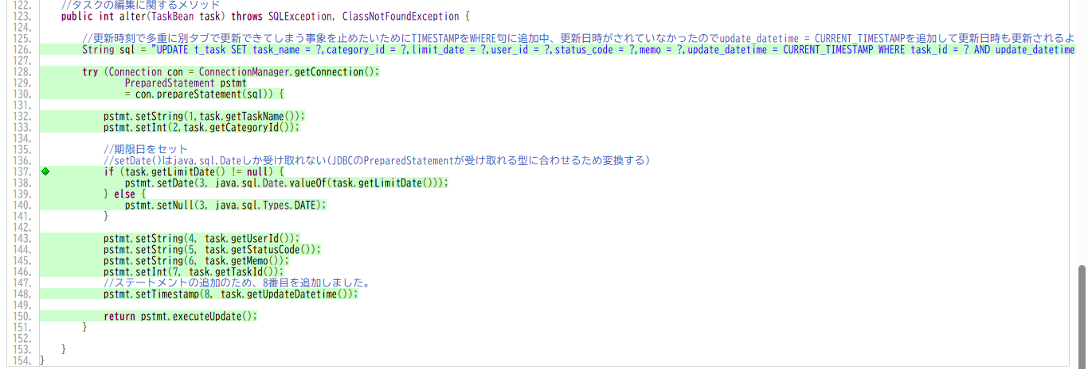

分析・考察

備 考

